Расчёт Рпл
Расчёт Рпл |  | Расчёт радиуса зоны дренирования

Q, м3/сут | 37.5 | № скв. | Расстояние, м | Q ж, м3/сут | Re, м
Вязкость жидкости, сПз | 1.51 | 2093 | 713 | 15 | 509.3
Общая сжимаемость Ct, атм-1 | 6.27E-05 | -4208 | 814 | 275 | 97.7
Пористость | 0.11 | 4136 | 1026 | 136 | 221.8
Проницаемость, мД | 0.400
Полудлина Xf или Leff/2 | 270.50

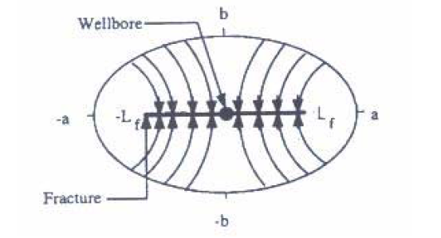
Расстояние до границы зоны дренирования - b, м | 97.68
Расстояние до границы зоны дренирования - a, м | 287.60
Условное Re* | 350

Te до границы b, ч (методика Котежекова) | 114.85
Te до границы b, мес (методика Котежекова) | 0.2
Te до границы а, ч (методика Котежекова) | 995.58
Te до границы а, мес (методика Котежекова) | 1.4
Te до границы Re*, ч (методика Котежекова) | 1474.51
Te до границы Re*, мес (методика Котежекова) | 2.0
Te до границы b, ч (методика Хантос) | 536.96
Te до границы b, мес (методика Хантос) | 0.7
Te до границы а, ч (методика Хантос) | 4654.76
Te до границы а, мес (методика Хантос) | 6.5
Te до границы Re*, ч (методика Хантос) | 6893.93 | а- расстояние от центра скважины до границы зоны дренирования по большой полуоси эллипса
Te до границы Re*, мес (методика Хантос) | 9.6
 |  | b- расстояние от центра скважны до границы зоны дренирования по малой полуоси эллипса
Методика Котежекова | a = 462,2824
Методика Хантос | a = 2161,36

 |  |  | 1.5 | 250
 |  |  | 2.8 | 466.66666667

Газ
